Worksheet
 | Alklima B.V.
 | Van Hennaertweg 29
 | 2952 CA Alblasserdam
 | NEDERLAND
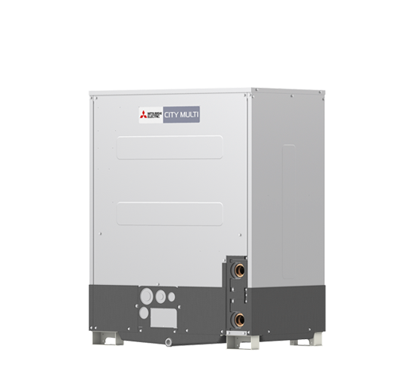
Code | PQRY-P200 YLM-A
Product | City Multi YLM 22,4 kW WR2-watergevoerde buitenunit

Vermogen & prestaties
Naam |  | Waarde | Eenheid
Koelcapaciteit totaal |  | 6.70 - 22.40 | kW
EER / SEER (koeling) |  | 6.03 / 7.92
Verwarmingscapaciteit totaal |  | 7.50 - 25.00 | kW
COP / SCOP (verwarmen) |  | 6.29 / 4.9

Elektrische gegevens
Naam |  | Waarde | Eenheid
Voeding, fase & frequentie |  | 400V / 3~N+a / 50 Hz
Nominaal opgenomen vermogen (koelen/verwarmen) |  | 3.71 / 3.97 | kW
Maximaal opgenomen vermogen |  | 10 | kW
Maximale stroomsterkte (MCA) |  | 16.1 | A
Afzekering apparaat |  | 20 | A

Technische gegevens
Naam |  | Waarde | Eenheid
PED categorie in overeenstemming met 2014/68/EU |  | 2
Type koudemiddel (GWP) |  | R410a (2088)
Koudemiddelinhoud |  | 5 | kg
Max. hoogteverschil |  | 50 | m
Bedrijfstemperatuur koelen (Dry Bulb) |  | -5.00 - 45.00 | °C
Bedrijfstemperatuur verwarmen (Wet Bulb) |  | -5.00 - 45.00 | °C
Min. leidinglengte per circuit |  | 0 | m
Max. leidinglengte per circuit |  | 165 | m
Max. leidinglengte totaal |  | 550 | m

Geluidsprestaties
Naam |  | Waarde | Eenheid
Geluidsdrukniveau koelen |  | 46 | dB(A)
Geluidsdrukniveau verwarmen |  | 46 | dB(A)
Geluidsvermogenniveau |  | 60 | dB(A)

Afmetingen & aansluitingen
Naam |  | Waarde | Eenheid
Koelleiding diameters |  | 5/8" - 3/4"
Afmetingen (HxBxD) |  | 1100 × 880 × 550 | mm
Gewicht |  | 173 | kg

Uitvoering & werking
Naam |  | Waarde | Eenheid
Werkingsprincipe |  | Koelen en verwarmen
Inverter gestuurd |  | Ja
Geschikt voor aantal binnenunits |  | 20
VRF-uitvoering (2-pijps) |  | Nee
VRF-uitvoering (3-pijps) |  | Ja

